R８_1月(薬局用) (2)
B
広島県「みんなで減災」備えるフェア 参加票
 |  |  |  |  |  |  | 【令和7年11月14日（金）までに送付してください】
薬局情報
薬局名
開設者名 |  |  |  |  |  |  |  |  | 担当者氏名
広報物の送付先住所 |  |  | 〒 |  |  | -

電話番号 |  |  |  |  |  |  |  |  | ＦＡＸ
メールアドレス
フェア実施期間 |  |  |  | □ | R08/1/10～1/26 |  |  | □ | その他 | 予定期間 |  | / | ～ | /
マスコミへの取材紹介可否 |  |  |  | □ | 可能 | □ | 不要
参加薬局名の公表 |  |  |  | □ | 可能 | □ | 不要
広報物の必要数 |  |  | ※広報物は数に限りがありますので、申込数を調整させていただく場合があります。 ※12月中旬頃、参加票記載の住所に送付します。 ※掲載の広報物画像は現時点のイメージで、デザインは変更する場合があります。
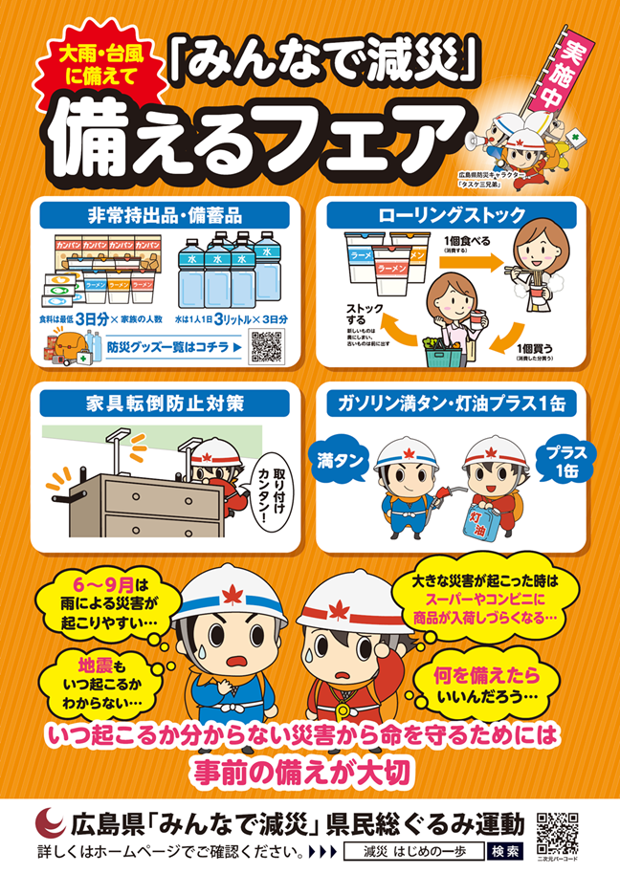
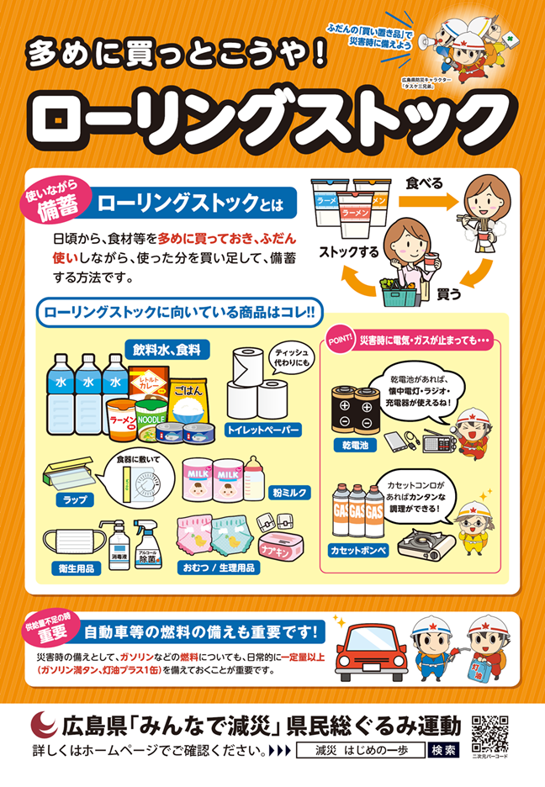
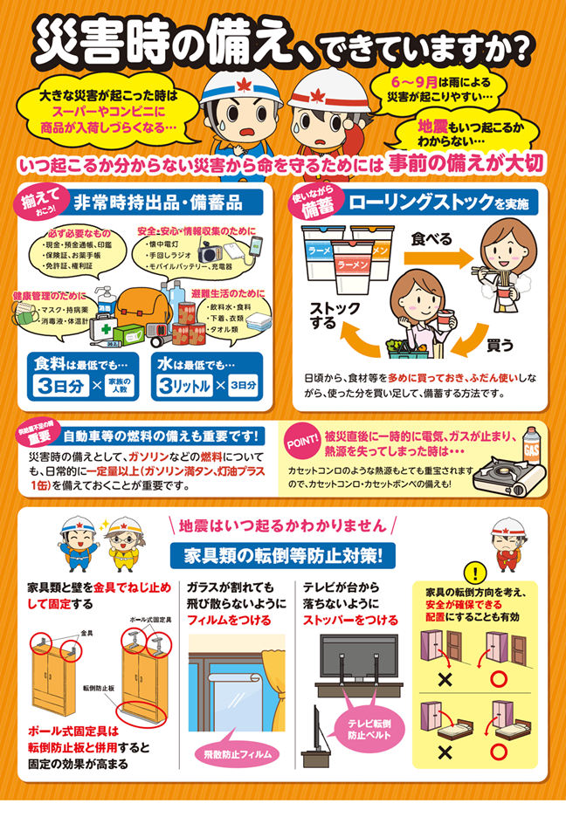
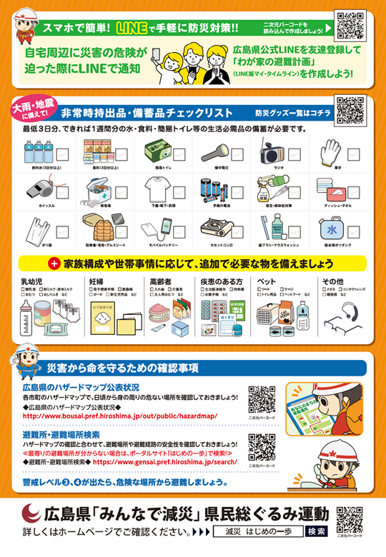
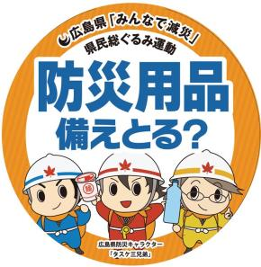

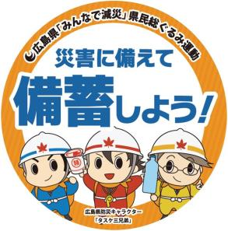
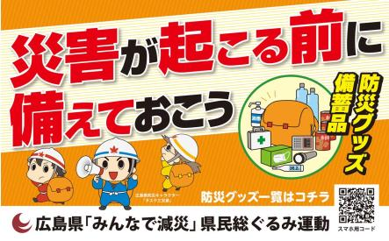
 |  |  |  |  |  |  | 非常持出品・備蓄品チェックリストに 「お薬手帳」「持病薬」を紹介 |  |  |  | 丸型10㎝
A2ポスター | 枚 | A2ポスター |  |  |  | 枚 | A4両面リーフレット |  |  | 枚 | スイングポップ |  |  |  | 枚
 |  | 商品棚レール部分に |  |  |  |  | 商品棚レール部分に

 |  | 折罫有名刺サイズ |  |  |  |  | 折罫有名刺サイズ
丸型10㎝ |  | （食品） |  |  |  |  | （体調管理） |  |  |  | 250㎜×400㎜
スイングポップ | 枚 | レールポップ |  |  |  | 枚 | レールポップ |  |  | 枚 | トップボード |  |  |  | 枚
送付先
広島県が(株)ニューズコムに委託をしています。
郵送の場合：〒730-0041 広島県広島市中区小町 1-11 北山ビル 5F
株式会社ニューズコム社内「県民総ぐるみ運動受付事務局」
ファックスの場合：082-246-3044
メールの場合：gensai-hiroshima@news-com.co.jp
提出についてのお問合せ先(電話番号)：082-544-7900 対応時間：平日10：00～17：00
広島県電子申請システムによる申込は
下記URLまたは二次元コードから
https://apply.e-tumo.jp/pref-hiroshima-u/offer/offerList_detail?tempSeq=25982

